Wynik profilowania
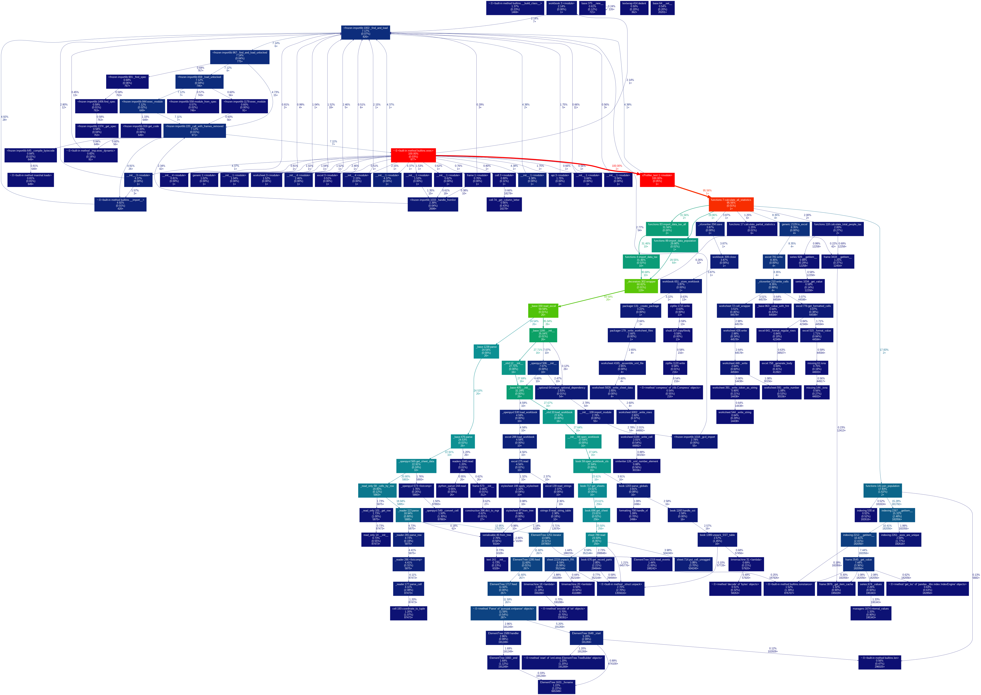
Konkluzja: w kodzie brak wąskich gardeł

